Sheet1
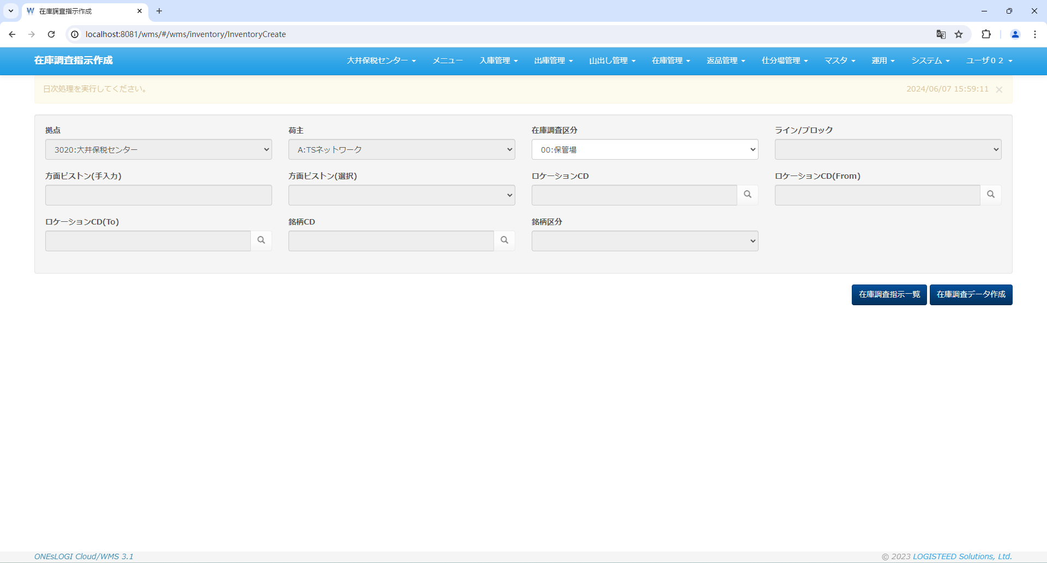
修正前 | 修正後
dbfluteにnullのパラメータを設定したせいで、サーバーダウンしてしまった
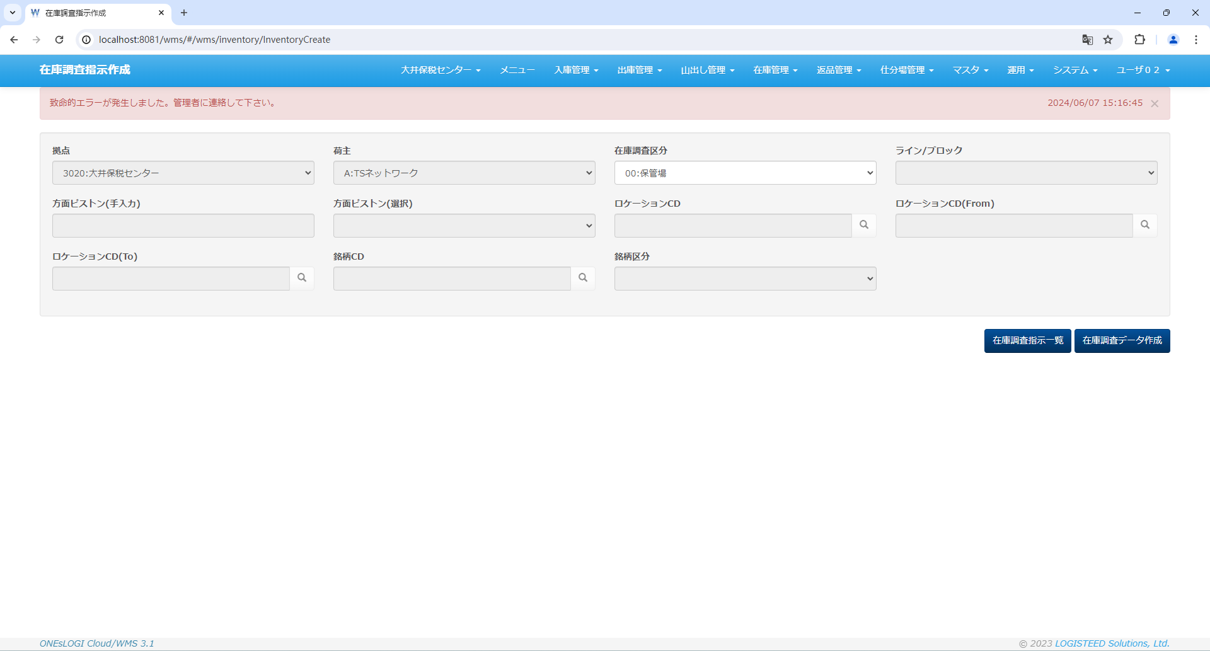
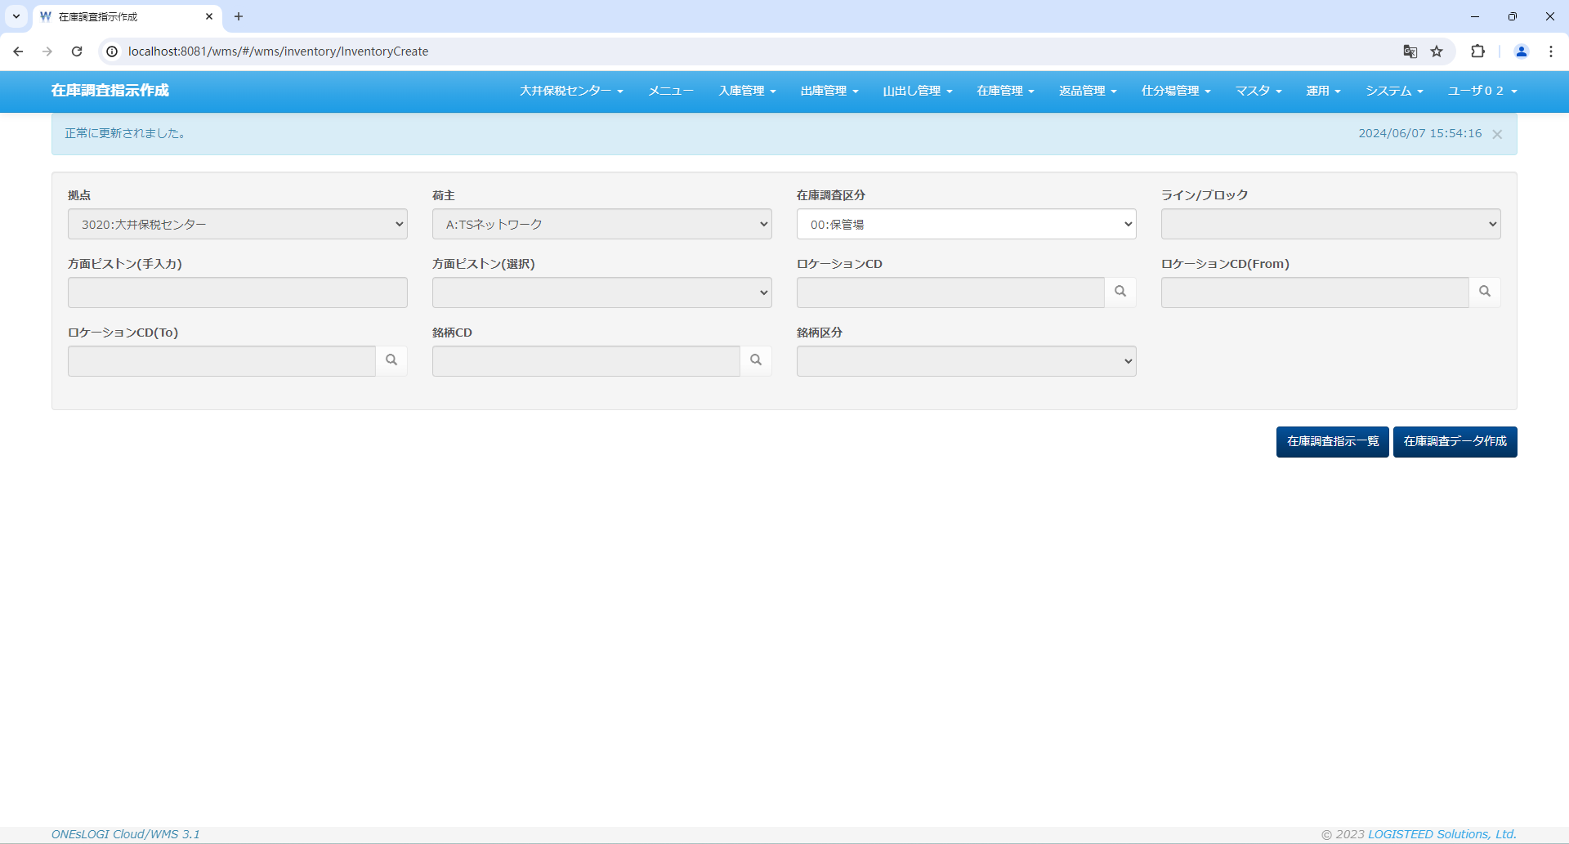

倉庫且つ在庫調査区分「00:保管場」で初期化した場合、ロケーションコードが活性化になってない

